メール修正依頼
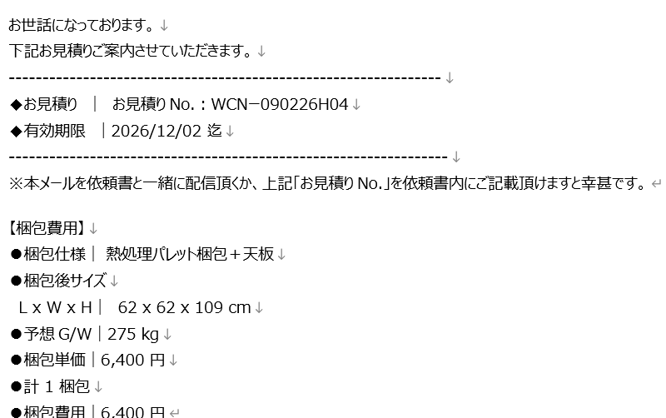
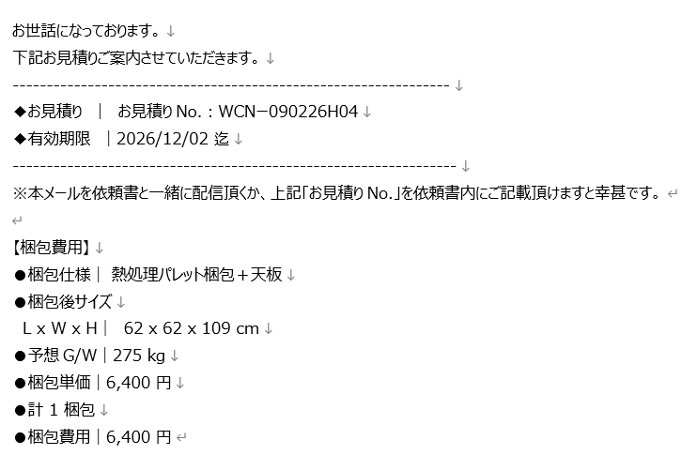

改行で行間を開けたい

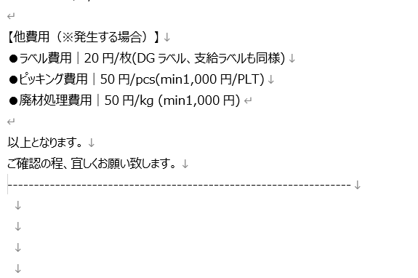
改行で行間を開けたい
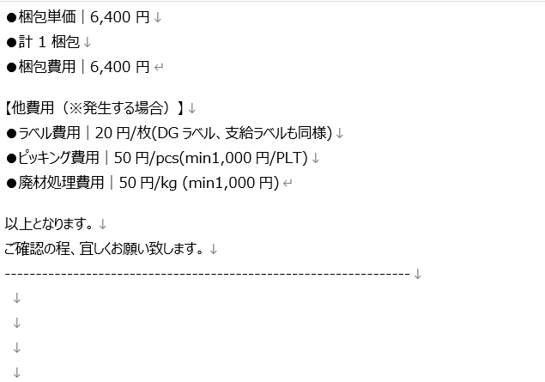

改行で行間を開けたい

スペースをなくしたい。

上記内容とは別に、顧客からもらったメールの改行がかなり多くなるケースが発生する。、傾向としては、メール本文にスクリーンショットを張り付けたメール等に発生する。

オプションについて
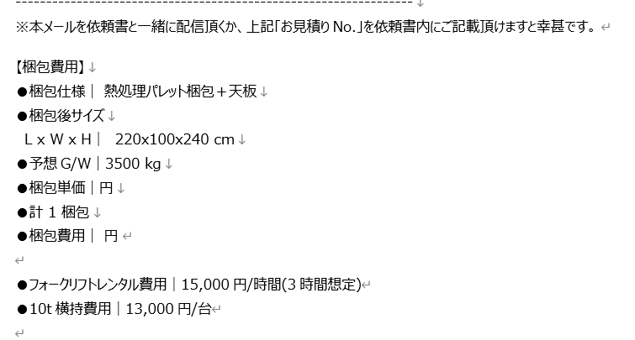
 | オプション項目について
 | 現在、オプションはバリア加工のみだが、そのほかにも追加を実施したい。
 | また、オプション追加している場合は、メール文面にも記載をお願いしたい。
 | オプションについては梱包費用の合算ではなく、分けて記載。
 | 例
 | 梱包仕様｜熱処理木箱梱包＋バリア
 | 梱包後サイズ｜100x100x100cm
 | 予想G/W｜100kg
 | 梱包単価｜10,000円
 | オプション費用｜1,800円
 | 計１梱包
 | 梱包費用｜11,800円

 | 追加したいオプションと計算方法について

1 | ビス止め
2 | コーチボルト止め
3 | 天面フラット
4 | 十字バンド

1 | ビス止め全面について ミニマム費用が3,500円なので3,500以下は3,500円表記でお願いしたい。
 | 条件は木箱・木枠関係のみに適用されるオプション
 | 計算方法について
 | L・W・H(梱包後サイズ)x40÷250x50
 | 例 130x110x80cmの梱包後サイズ木箱の場合
 | (130+110+80)x40=12,800
 | 12,800÷250=51.2
 | 51.2を52に変換して、52x50＝2,600

1.1 | ビス止め天面のみについて
 | 条件は木箱・木枠関係のみに適用されるオプション
 | 費用は一律3,500円

2 | コーチボルト全面止めについて ミニマム費用が5,000円なので5,000以下は5,000円表記でお願いしたい。
 | 条件は木箱・木枠関係のみに適用されるオプション
 | 計算方法について
 | L・W・H(梱包後サイズ)x40÷350x250
 | 例 130x110x80cmの梱包後サイズ木箱の場合
 | (130+110+80)x40=12,800
 | 12,800÷300=42.6
 | 42.6を43に変換して、43x250＝10,800円

2.2 | コーチボルト天面のみ止めについて
 | 条件は木箱・木枠関係のみに適用されるオプション
 | 費用は一律5,000円

3 | 天面フラットについて
 | 条件はパレット梱包に適用されるオプション
 | 一律1,500円
 |  |  |  |  |  | オプションに関しては複合する可能性がある。
4 | 十字バンドについて |  |  |  |  | それぞれチェックボックス等、仕様についてはお任せしますがオプション項目の記載をしたいです。
 | 木箱関係・強化段ボール関係に適用されるオプション
 | 一律1,500円

5 | 8tフォークリフトレンタル費用について
 | 貨物の重量が2200kg以上の場合はフォークリフトレンタル費用が発生。
 | 15,000円/時間が料金となり、3時間程度の時間が必要。
 | メールに記載をしたい。
 | 記載場所は梱包費用の下段に追記の方法で対応。
 | フォークリフトレンタル8tにオプション選択した場合記載。
 | 記載の内容は【フォークリフトレンタル8t費用|15,000円/時間(3時間想定)】
 |  |  |  |  | 重量記入欄があるので、2200kg以上の場合は8t、6500kg以上の場合は15tが自動追記・選択される対応が可能であれば助かります。
5.2 | 15tフォークリフトレンタル費用について |  |  |  | 漏れを防ぎたいと考えてます。
 | 貨物の重量が6500kg以上の場合はフォークリフトレンタル費用が発生。
 | 45000円/時間が料金となり、3時間程度の時間が必要。
 | メールに記載をしたい。
 | 記載場所は梱包費用の下段に追記の方法で対応。
 | フォークリフトレンタル15tにオプション選択した場合記載。
 | 記載の内容は【フォークリフトレンタル15t費用|45,000円/時間(3時間想定)】

6 | 横持費用について

 | 10t横持費用｜13,000円/台 |  | ※高さが225cm以上245cm以内 | こちらについても、条件付けで選択されるように対応可能であれば助かります。
 | 10t平車横持費用｜17,000円/台 |  | ※高さが245cm以上279cm以内 | 数値については梱包後貨物サイズを参照してほしいです。
 | 低床トレーラー｜70,000円/時間 |  | ※高さが280cm以上の場合 | 難しい場合は3項目を選択して、メールに記載。記載場所はフォークリフトレンタル費用と同様、梱包費用の下段に記載。

 |  | イメージ図

保冷について
保冷梱包の記載を変更したいです。
現状 | メール文
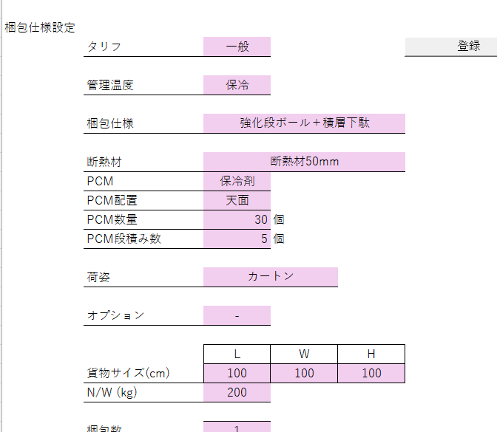
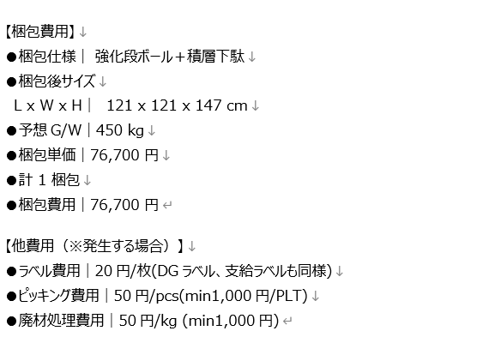

 | 梱包仕様の項目に詳細を加えたい。
 | 今までは強化段ボール＋積層下駄のみの記載だったが、
 | 断熱材の厚み・保冷剤の種類・kg数を記載
 | 計算方法についても再確認をしたいです。

